入力用
※ 申請者（債権者）の方は、太字（太枠）の部分のみ入力してください。なお、本シートの提出は不要です。
本シートへの入力により
作成する場合は、提出の際に、
【提出用】申請書（着色あり）
のシートを印刷してください。
【県(執行機関) 入力欄】
債権者コード |  | － | ← 右の欄には、枝番(01～99)を入力してください。
処理区分 |  |  |  |  | ← リストから選択してください。
執行機関名
電話番号（内線）
担当者名

【氏名】
氏 名 １ |  |  |  |  |  | ← 個人名（氏名）又は法人名を入力してください。
フリガナ(氏名１)
氏 名 ２ |  |  |  |  |  | ← 法人の場合は、代表者名を入力してください。
フリガナ(氏名２) |  |  |  |  |  | （役職名と氏名の間、氏名の姓と名の間は１文字あけて
 |  |  |  |  |  | ください）
【住所、電話番号】
住所コード
郵便番号 |  |  | ← 県外の場合は入力してください。
都道府県
区市町村・大字・通称名・町・字・丁目 |  |  |  |  |  | ← 県外の場合は区市町村まで入力してください。
フリガナ(区市町村～丁目)
番地 |  |  |  |  |  | ← 県外の場合は大字以下の住所を入力してください。
フリガナ(番地)
方書
フリガナ(方書)
電話番号 |  |  |  | ← 市外局番から入力してください。携帯電話の場合、「－」は不要です。

【支払情報】
支払方法 |  |  | ← リストから選択してください。
金融機関名
店舗名
金融機関コード
預金種別 |  |  | ← リストから選択してください。
口座番号
口座名義人（カナ）
金融機関名(前払金) |  |  |  |  |  | ← 公共工事の前払金預託金融機関名・店舗名
店舗名(前払金) |  |  |  |  |  | （保証事業会社に登録した口座）を入力してください。
金融機関コード(前払金)
預金種別(前払金) |  |  | ← リストから選択してください。通常は１になります。
口座番号(前払金)

【関連債権者】
氏 名
債権者コード |  | － | ← 右の欄には、枝番(01～99)を入力してください。

【備考】
備 考

【申請者】
申請年月日 | 令和 | 年 |  | 月 | 日
住 所
氏 名 |  |  |  |  |  | ← 申請者（債権者）名を入力してください。 なお、法人の場合は、法人名及び代表者職・氏名を 入力してください。 また、県（執行機関）が代理申請する場合は、担当者 名を入力してください。
電話番号

【担当者（法人の場合のみ入力）】
担当者（所属・氏名） |  |  |  |  |  | ← 法人の場合は、担当者（所属・氏名）を入力してください。
電話番号 |  |  |  |  |  | ← 担当者の電話番号を入力してください。
E-mail |  |  |  |  |  | ← 担当者のE-mailを入力してください。

記載例
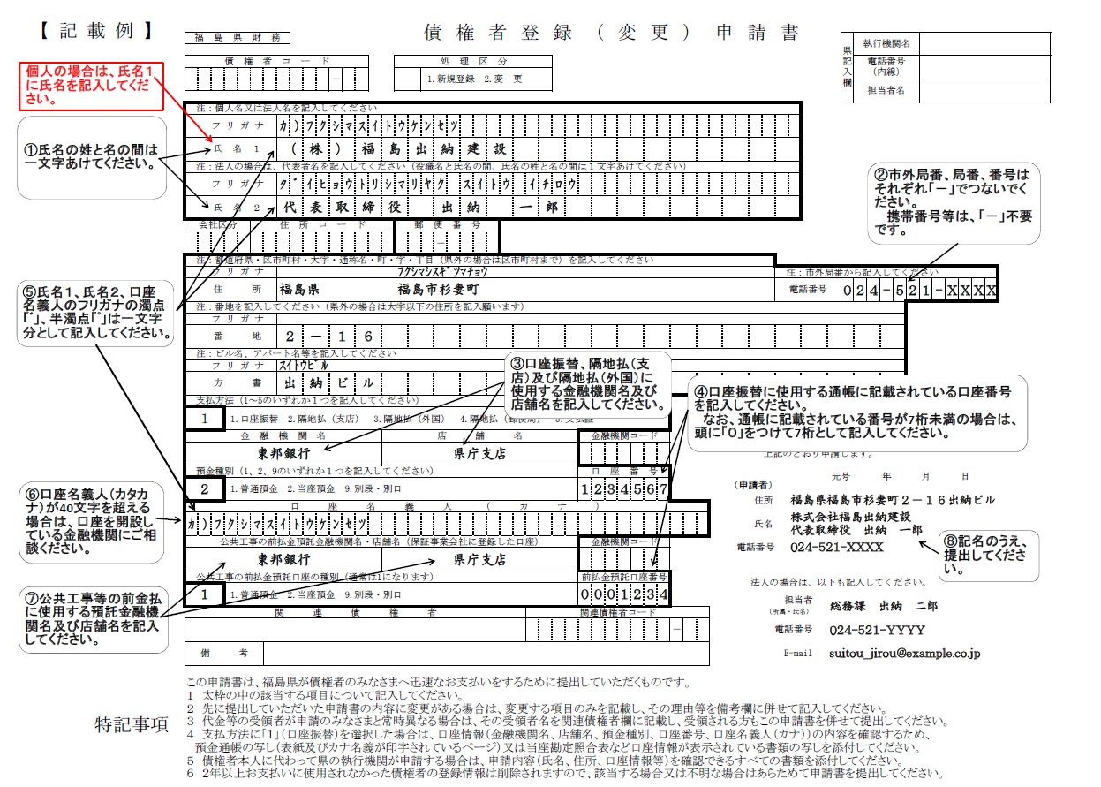

（申請者）

